5XX R 不均
DMAC圖片
(條狀)
LINE | Layer | Defect | 型態 | 異常時處理方法 |  | 標準化 | 處理人員 | 附註
 |  |  |  | 成因 | 解決過程及方法
CNVR16 | R | 固定點5XX R 不均 |   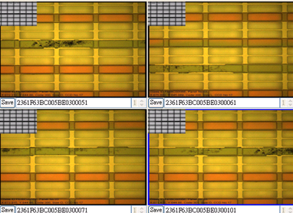 | 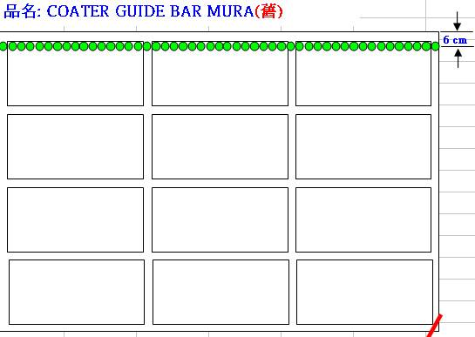 CFCT NOZZLE Guide Bar 上殘留異物 | DMAC固定位置且AOI MAP X方向集中67X~68X,換算後約距離玻璃邊緣7cm處,與下圖Guide Bar mura位置吻合,檢查發現Guide Bar上有光阻殘,擦拭後Guide Bar OK 擦拭後可能會有片狀DEFECT,請看分頁處理 | 擦拭CFCT Guide Bar | 建文/德志/瑞翔/瑞麟/基軒

Pinhole
LINE | Layer | Defect | 型態 | 異常時處理方法 |  | 標準化 | 處理人員 | 附註
 |  |  |  | 成因 | 解決過程及方法
CNVR16 | R | 不固定點Pinhole | 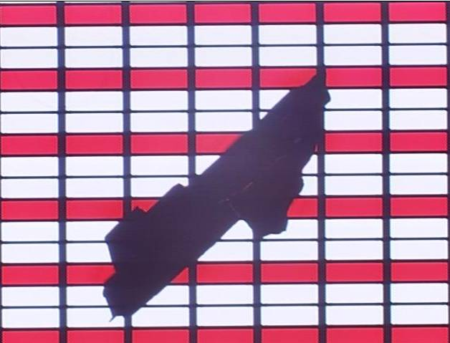 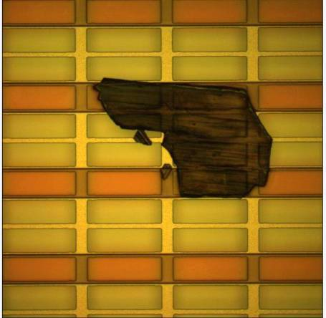 | CFCT Nozzle與Guide Bar 有乾掉的光阻Peeling掉落造成 | 1.使用4.28% KOH 擦拭Nozzle整個下平面 2.使用PGMEA+SIM片 再度擦拭+刮拭 3.使用乾無塵布+Air Gun 吹拭乾淨 4.使用酒精 再度擦拭 5.使用PGMEA 再度擦拭 6.使用乾無塵布+Air Gun 再度吹拭乾淨 原則:擦至無塵布抹過無點狀Peeling光阻為止 Dummy 25 PCS後連檢10片無發現開RUN | 擦拭CFCT Nozzle整個下平面

